关系图
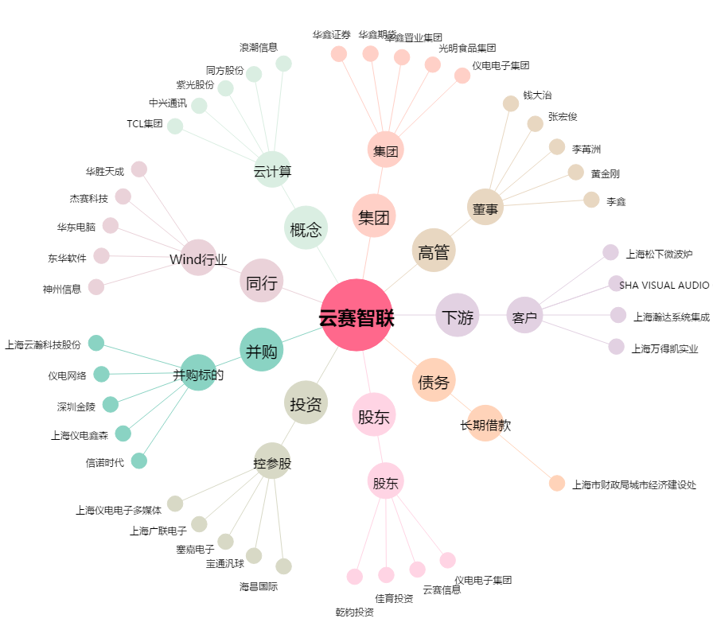
云赛智联[600602.SH] - 关系概览图

